상품제안서
N트래블 GaN 30W PD3.0 고속충전 케이블 세트 | 상품코드: F30799

 |  |  |  |  |  |  | 02-412-0044 | www.easy1.co.kr
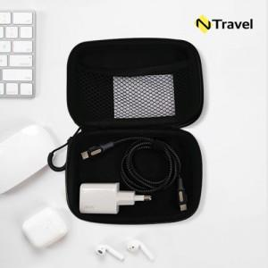

【상세/제작정보】 | 실크인쇄 100개 미만 통합 50,000원

【인쇄/포장옵션】 | 실크 / OPP(비닐)

【공급단가】 | 수량 | 50~ | 100~ | 500~ | 1,000~ | 2,000~
*VAT별도 | 단가 | 15,000원 | 14,750원 | 14,370원 | 14,120원 | 13,750원

【상품 URL】 | https://dev.easy1.co.kr:443/src/goods_detail.php?gdno=30799

